こんだて表(小学校Aブロック)
令和08年(2026年)7月 |  |  |  |  |  |  |  |  |  |  |  |  |  |  |  |  |  | 西宮市教育委員会 学校給食課

月日 | 7月1日（水） |  |  | 7月2日（木） |  |  | 7月3日（金） |  |  | 7月6日（月） |  |  | 7月7日（火） |  |  | 7月8日（水）
献 立 名 | ごはん |  |  | パン |  |  | ごはん |  |  | たこめし |  |  | ハンバーグサンド（パン） |  |  | チキンカレーライス（ごはん）
 | ぎゅうにゅう |  |  | ぎゅうにゅう |  |  | ぎゅうにゅう |  |  | ぎゅうにゅう |  |  | ハンバーグサンド（ハンバーグ） |  |  | チキンカレーライス（ルウ）
 | とりにくとだいずのかおりあえ（揚） |  |  | バター（個付） |  |  | さばのレモンみそに |  |  | さけのからあげ（揚） |  |  | ハンバーグサンド（キャベツソテー） |  |  | ぎゅうにゅう
 | すましじる |  |  | なつやさいのカレーに |  |  | れんこんのきんぴら |  |  | ゆでキャベツ |  |  | ぎゅうにゅう |  |  | ツナとやさいのいためもの
 | アイスクリーム |  |  | パイン |  |  | たなばたじる |  |  | ごまドレッシング |  |  | たまごスープ

材 料 名 お よ び 使 用 量 (g) | こめ | 80 | ■ | パン | 1こ | ■ | こめ | 80 | ■ | こめ | 68 | ■ | パン（スライス） | 1こ | ■ | こめ | 85 | ■
 | ぎゅうにゅう | 1本 | ● | ぎゅうにゅう | 1本 | ● | ぎゅうにゅう | 1本 | ● | たこ | 30 | ● | ハンバーグ | 1こ | ● | とりにく | 30 | ●
 | とりにく | 50 | ● | バター（個付） | 1こ | ■ | さば（焼） | 1切 | ● | かまぼこ | 4 | ● | トマトピューレー | 8.5 |  | たまねぎ | 50 | ▲
 | しょうがじる | 0.5 | ▲ | ぎゅうにく | 30 | ● | しょうが | 0.8 | ▲ | あぶらあげ | 4 | ● | ウスターソース | 4 |  | じゃがいも | 40 | ■
 | せいしゅ | 1 |  | たまねぎ | 50 | ▲ | にんにく | 0.2 | ▲ | しいたけ | 1 | ▲ | ぶどうしゅ（赤） | 2 |  | にんじん | 20 | ▲
 | でんぷん | 10 | ■ | かぼちゃ | 40 | ▲ | しろみそ | 8 | ● | にんじん | 10 | ▲ | さとう | 2 | ■ | グリンピース | 5 | ▲
 | あぶら | 4 | ■ | なす | 20 | ▲ | さとう | 3 | ■ | けずりぶし | 1.5 |  | キャベツ | 35 | ▲ | しょうが | 0.5 | ▲
 | だいず（水煮） | 20 | ● | にんじん | 20 | ▲ | せいしゅ | 0.6 |  | こんぶ（粉末） | 0.05 | ● | しお | 0.2 |  | にんにく | 0.2 | ▲
 | あぶら | 1 | ■ | オクラ | 3 | ▲ | レモンじる | 1 | ▲ | しょうゆ（淡） | 4.3 |  | カレーこ | 0.05 |  | こむぎこ | 8 | ■
 | たまねぎ | 7 | ▲ | しょうが | 0.5 | ▲ | ごま | 0.8 | ■ | せいしゅ | 3 |  | あぶら | 0.7 | ■ | バター | 2 | ■
 | パセリ | 0.5 | ▲ | にんにく | 0.2 | ▲ | れんこん | 35 | ▲ | しお | 0.3 |  | ぎゅうにゅう | 1本 | ● | あぶら | 4 | ■
 | さとう | 3.5 | ■ | こむぎこ | 4 | ■ | にんじん | 8 | ▲ | ぎゅうにゅう | 1本 | ● | ぶたにく | 5 | ● | カレーこ | 0.8
 | しょうゆ（濃） | 2.5 |  | バター | 1.5 | ■ | しょうゆ（濃） | 3 |  | さけ（角） | 50 | ● | たまご（液卵） | 20 | ● | ウスターソース | 4.5
 | す | 1.7 |  | あぶら | 1.5 | ■ | さとう | 1.6 | ■ | しょうがじる | 0.4 | ▲ | たまねぎ | 25 | ▲ | しお | 1.2
 | たまねぎ | 30 | ▲ | カレーこ | 0.5 |  | みりん | 1 |  | せいしゅ | 0.4 |  | にんじん | 10 | ▲ | ケチャップ | 1
 | にんじん | 15 | ▲ | ウスターソース | 3 |  | あぶら | 1.2 | ■ | しお | 0.4 |  | パセリ | 0.5 | ▲ | しょうゆ（濃） | 0.4
 | ほうれんそう | 10 | ▲ | ケチャップ | 1 |  | ごまあぶら | 0.1 | ■ | こしょう | 0.04 |  | しょうゆ（淡） | 2 |  | あぶら | 0.8 | ■
 | けずりぶし | 4 |  | しょうゆ（濃） | 0.5 |  | そうめん | 7 | ■ | でんぷん | 8 | ■ | しお | 0.7 |  | チキンブイヨン | 6
 | こんぶ（粉末） | 0.05 | ● | しお | 0.8 |  | ふ（星） | 1 | ■ | あぶら | 4 | ■ | こしょう | 0.02 |  | ポークブイヨン | 3
 | しょうゆ（淡） | 3.5 |  | あぶら | 0.8 | ■ | あぶらあげ | 3 | ● | キャベツ | 35 | ▲ | でんぷん | 1 | ■ | ぎゅうにゅう | 1本 | ●
 | しょうゆ（濃） | 0.5 |  | チキンブイヨン | 4.8 |  | たまねぎ | 20 | ▲ | ごまドレッシング（袋） | 1袋 | ■ | チキンブイヨン | 9 |  | まぐろ（フレーク） | 8 | ●
 | みりん | 0.5 |  | ポークブイヨン | 2 |  | にんじん | 5 | ▲ |  |  |  | ポークブイヨン | 4 |  | キャベツ | 30 | ▲
 | しお | 0.4 |  | パイン（缶） | 50 | ▲ | ねぎ | 5 | ▲ |  |  |  |  |  |  | にんじん | 7 | ▲
 | アイスクリーム | 1こ | ● |  |  |  | けずりぶし | 3 |  |  |  |  |  |  |  | とうもろこし（粒） | 5 | ▲
 |  |  |  |  |  |  | こんぶ（粉末） | 0.05 | ● |  |  |  |  |  |  | レモンじる | 0.2 | ▲
 |  |  |  |  |  |  | しょうゆ（淡） | 3.5 |  |  |  |  |  |  |  | しょうゆ（濃） | 1.5
 |  |  |  |  |  |  | しょうゆ（濃） | 0.5 |  |  |  |  |  |  |  | さとう | 0.6 | ■
 |  |  |  |  |  |  | しお | 0.3 |  |  |  |  |  |  |  | あぶら | 0.8 | ■

Ｅ/Ｐ | ７０５／２９.４ |  |  | ６３５／２１.８ |  |  | ６４７／２８.１ |  |  | ５８６／３２.３ |  |  | ５７１／２６.８ |  |  | ６５６／２２.４
月日 | 7月9日（木） |  |  | 7月10日（金） |  |  | 7月13日（月） |  |  | 7月14日（火） |  |  | 7月15日（水）
献 立 名 | くろパン |  |  | ごはん |  |  | ごはん |  |  | パン |  |  | ぶたキムチどん（ごはん）
 | ぎゅうにゅう |  |  | ぎゅうにゅう |  |  | ぎゅうにゅう |  |  | ぎゅうにゅう |  |  | ぶたキムチどん（具）
 | あじのフライ（揚） |  |  | ぎゅうにくのからみいため |  |  | プルコギふう |  |  | ポークソーセージ |  |  | ぎゅうにゅう
 | ゆでキャベツ |  |  | みそしる |  |  | えだまめ |  |  | カレースパゲティ |  |  | とうがんじる
 | ちゅうのうソース |  |  |  |  |  |  |  |  | コンソメスープ |  |  | ぶどうゼリー
 | フォーガー
材 料 名 お よ び 使 用 量 (g) | くろパン | 1こ | ■ | こめ | 80 | ■ | こめ | 80 | ■ | パン | 1こ | ■ | こめ | 80 | ■
 | ぎゅうにゅう | 1本 | ● | ぎゅうにゅう | 1本 | ● | ぎゅうにゅう | 1本 | ● | ぎゅうにゅう | 1本 | ● | ぶたにく | 30 | ●
 | あじ | 1切 | ● | ぎゅうにく | 35 | ● | ぎゅうにく | 35 | ● | ポークソーセージ | 2本 | ● | もやし | 40 | ▲
 | しお | 0.2 |  | ごま | 1 | ■ | はるさめ | 8 | ■ | スパゲティ | 10 | ■ | たまねぎ | 30 | ▲
 | こしょう | 0.02 |  | たまねぎ | 35 | ▲ | キャベツ | 50 | ▲ | まぐろ（フレーク） | 8 | ● | にんじん | 15 | ▲
 | こむぎこ | 4 | ■ | にんじん | 15 | ▲ | たまねぎ | 50 | ▲ | たまねぎ | 15 | ▲ | キムチ | 10 | ▲
 | パンこ | 9 | ■ | ねぎ | 7 | ▲ | にんじん | 15 | ▲ | にんじん | 5 | ▲ | にら | 7 | ▲
 | あぶら | 6 | ■ | にんにく | 0.2 | ▲ | えのきたけ | 8 | ▲ | パセリ | 0.3 | ▲ | しょうゆ（濃） | 2.3
 | キャベツ | 35 | ▲ | しょうゆ（濃） | 3 |  | にら | 8 | ▲ | ウスターソース | 1.5 |  | せいしゅ | 0.8
 | ちゅうのうソース（袋） | 1袋 |  | せいしゅ | 1.4 |  | にんにく | 0.2 | ▲ | しお | 0.3 |  | しお | 0.2
 | とりにく | 10 | ● | さとう | 0.7 | ■ | しょうゆ（濃） | 3 |  | カレーこ | 0.1 |  | こしょう | 0.02
 | フォー | 6 | ■ | しお | 0.3 |  | あかだしみそ | 3 | ● | こしょう | 0.01 |  | ポークブイヨン | 1.3
 | もやし | 15 | ▲ | チリパウダー | 0.01 |  | さとう | 3 | ■ | あぶら | 1 | ■ | でんぷん | 1.5 | ■
 | たまねぎ | 10 | ▲ | ごまあぶら | 0.5 | ■ | せいしゅ | 0.8 |  | ベーコン | 5 | ● | あぶら | 0.8 | ■
 | にら | 5 | ▲ | あぶら | 0.5 | ■ | しお | 0.2 |  | じゃがいも | 15 | ■ | ごまあぶら | 0.3 | ■
 | レモンじる | 0.3 | ▲ | とうふ | 50 | ● | チリパウダー | 0.02 |  | たまねぎ | 20 | ▲ | ぎゅうにゅう | 1本 | ●
 | しょうゆ（淡） | 3 |  | あぶらあげ | 4 | ● | あぶら | 0.7 | ■ | パセリ | 0.5 | ▲ | とりにく | 15 | ●
 | しお | 0.5 |  | おきなわもずく | 10 | ● | くろえだまめ（三田産） | 22 | ▲ | しょうゆ（淡） | 1 |  | はるさめ | 5 | ■
 | こしょう | 0.01 |  | ねぎ | 5 | ▲ |  |  |  | しお | 0.8 |  | とうがん | 30 | ▲
 | チリパウダー | 0.01 |  | けずりぶし | 3 |  |  |  |  | こしょう | 0.02 |  | ねぎ | 5 | ▲
 | チキンブイヨン | 11 |  | こんぶ（粉末） | 0.05 | ● |  |  |  | チキンブイヨン | 12 |  | けずりぶし | 3
 | ポークブイヨン | 5 |  | みそ | 10 | ● |  |  |  | ポークブイヨン | 5 |  | こんぶ（粉末） | 0.05 | ●
 |  |  |  |  |  |  |  |  |  |  |  |  | しょうゆ（淡） | 3.5
 |  |  |  |  |  |  |  |  |  |  |  |  | みりん | 0.5
 |  |  |  |  |  |  |  |  |  |  |  |  | しお | 0.3
 |  |  |  |  |  |  |  |  |  |  |  |  | ぶどうゼリー | 1こ | ■

Ｅ/Ｐ | ５９８／２７.５ |  |  | ５８８／２６.２ |  |  | ５９５／２２.７ |  |  | ６０５／２３.１ |  |  | ６２９／２５.０
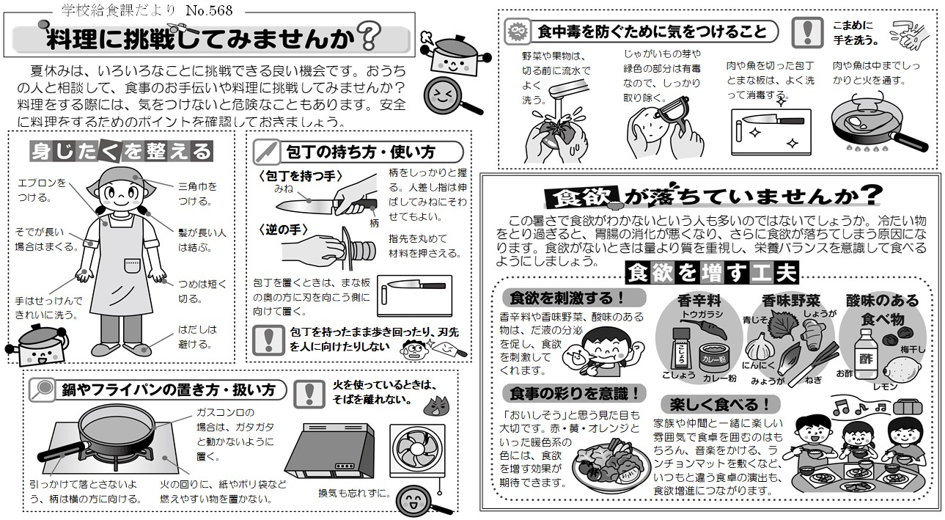

Ｅ…エネルギー Ｐ…たんぱく質 ●印…赤色の食品（体を作るもとになる）■印…黄色の食品（熱や力のもとになる）▲印…緑色の食品（体の調子をととのえる）(揚)…揚げ物
＊天候等により食材の一部が使用できない場合があります
＊海産物については、えび、かにが混ざる可能性や、魚卵が含まれる可能性があります
＊西宮市の学校給食のホームページは次のアドレスでご覧になれます http://www.nishi.or.jp/ （西宮市のホームページ『学校教育』から）
＊学校給食費の説明（学校給食費、食物アレルギー等による学校給食費の控除申請、学校給食の停止について等）や献立表は右の二次元コードからもアクセスできます
＊加工食品に使用している原材料については、学校給食課のホームページ「学校給食使用加工食品原材料一覧」でご確認できます |  |  |  |  |  |  |  |  |  |  |  |  |  |  |  | 【学校給食費の説明】 | 【献立表】

